상품제안서
뮤스트 메탈빔 USB 2.0 메모리 (8GB~64GB) | 상품코드: S40439

 |  |  |  |  |  |  | 02-713-8555 | www.synergygift.co.kr
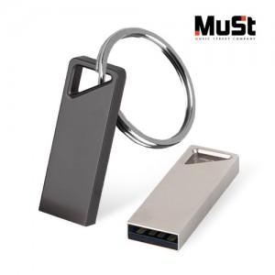

【상세/제작정보】

【인쇄/포장옵션】 | 레이저 / 포장지포장

【공급단가】 | 수량 | 100~ | 300~ | 500~ | 1,000~ | 5,000~
*VAT별도 | 8GB | 4,880원 | 4,760원 | 4,640원 | 4,560원 | 4,400원
 | 16GB | 5,350원 | 5,200원 | 5,100원 | 4,890원 | 4,810원
 | 32GB | 7,350원 | 7,150원 | 7,000원 | 6,750원 | 6,600원
 | 64GB | 9,100원 | 8,900원 | 8,650원 | 8,500원 | 8,350원

【상품 URL】 | https://www.synergygift.co.kr:443/src/goods_detail.php?gdno=40439

